Forsíða
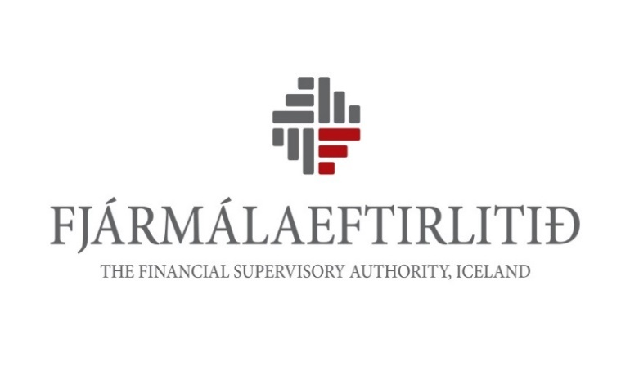
Fjármálafyrirtæki o.fl.
Viðskiptabankar, sparisjóðir, lánafyrirtæki, verðbréfafyrirtæki, rekstrarfélög verðbréfasjóða, Íbúðalánasjóður, greiðslustofnanir, ásamt verðbréfa-, fjárfestingar- og fagfjárfestasjóðum í rekstri rekstrarfélaga og annarra rekstraraðila
Heildarniðurstöður ársreikninga 2018
Útgáfudagsetnig: 13. júní 2019
Höfundarréttur: Fjármálaeftirlitið. Heimilt er að nota efni úr ritinu, enda sé heimilda getið.

Inngangur
INNGANGUR
Í þessari samantekt Fjármálaeftirlitsins eru birtar heildarniðurstöður ársreikninga fjármálafyrirtækja, þ.e. viðskiptabanka, sparisjóða, lánafyrirtækja, verðbréfafyrirtækja og rekstrarfélaga verðbréfasjóða, fyrir árið 2018 ásamt upplýsingum um heildareignir verðbréfa- og fjárfestingarsjóða í rekstri rekstrarfélaga verðbréfasjóða og heildareignir fagfjárfestasjóða í rekstri rekstrarfélaga og annarra rekstraraðila. Þá eru upplýsingar um Íbúðalánasjóð og greiðslustofnanir. Jafnframt eru birtar upplýsingar um meðalstarfsmannafjölda móðurfélaga fjármálafyrirtækja og annarra aðila sem og yfirlit yfir afgreiðslustaði viðskiptabanka og sparisjóða á Íslandi í árslok 2018. Ekki er að finna á yfirliti þessu þau fjármálafyrirtæki sem hættu starfsemi, sameinuðust öðrum eða voru í slitameðferð á árinu 2018.
Ársreikningar 2018 fyrir 9 lánastofnanir af 14 eru gerðir í samræmi við alþjóðlega reikningsskilastaðla (IFRS), sbr. VIII. kafla laga nr. 3/2006 um ársreikninga. Allar stærstu lánastofnanirnar semja ársreikninga samkvæmt IFRS. Alls 5 lánastofnanir semja ársreikninga fyrir árið 2018 samkvæmt reglum nr. 834/2003 um reikningsskil lánastofnana. Hafa ber í huga að reikningsskil samkvæmt framangreindum tveimur reglum eru hvað marga liði varðar ekki sambærileg.
Samantektin sýnir nokkrar meginstærðir s.s. heildareignir, eigið fé, eiginfjárhlutföll, hagnað, útlán til viðskiptavina og innlán lánastofnana.
Um reikningsskil verðbréfafyrirtækja gilda reglur nr. 102/2004, um reikningsskil rekstrarfélaga verðbréfasjóða gilda reglur nr. 97/2004 og um reikningsskil verðbréfasjóða og fjárfestingarsjóða gilda reglur nr. 1060/2015.
Í árslok 2018 voru starfandi 4 viðskiptabankar, 4 sparisjóðir, 5 lánafyrirtæki, 9 verðbréfafyrirtæki og 9 rekstrarfélög verðbréfasjóða samkvæmt lögum nr. 161/2002 um fjármálafyrirtæki. Þá voru starfandi 40 verðbréfasjóðir, 60 fjárfestingarsjóðir og 114 fagfjárfestasjóðir á grundvelli laga nr. 128/2011, Íbúðalánasjóður á grundvelli laga nr. 44/1998 um húsnæðismál og 1 greiðslustofnun á grundvelli laga nr. 120/2011 um greiðsluþjónustu.
Athygli skal vakin á því að skýrsla þessi verður aðeins birt á heimasíðu Fjármálaeftirlitsins.
Júní 2019

